ISA 315 flowchart
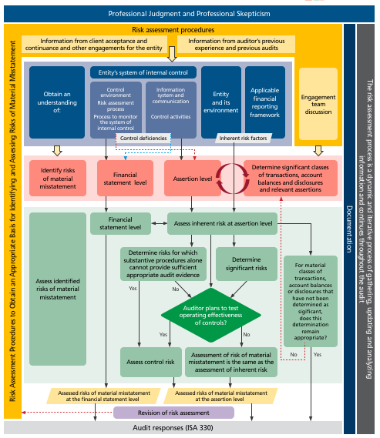

Source: | https://www.ifac.org/system/files/publications/files/IAASB-Introduction-to-ISA-315.pdf

Inzicht in IC verkopen
Inzicht in de interne beheersingsactiviteiten met betrekking tot de verkopen |  |  |  |  |  |  |  | Referentie | Gelieve in dit document geen lijnen toe te voegen of te verwijderen om de macro's niet te beïnvloeden !!!
DOSSIER: | Entiteit XYZ |  |  |  |  |  | Opgemaakt door: | 0
Boekjaar: | 2023-12-31 |  |  |  |  |  | Datum: | 2023-01-01

1. Beschrijving van administratieve organisatie en interne beheersing met betrekking tot de verkopen

Gelieve in het blauwe vak hieronder ofwel een korte omschrijving te geven van de administratieve organisatie en interne beheersing rond de verkoopadministrate ofwel referentie te maken naar een ander (reeds bestaand) document.
In de aparte tab Databank kan u een vragenlijst terugvinden voor de verkoopcyclus, die U eventueel kan helpen om tot een beschrijving te komen.

Gelieve hier ofwel een korte omschrijving van de administratieve organisatie en interne beheersing rond de verkoopdministratie op te nemen, ofwel te verwijzen naar een reeds bestaand document en deze verwijzing op te nemen in cel E39. |  |  |  |  |  |  |  |  | Gelieve te verbergen wat niet van toepassing is. Gelieve geen lijnen toe te voegen of te verwijderen om de macro's niet negatief te beïnvloeden.

Referentie naar een ander (reeds bestaand) document:

Is de administratieve organisatie en interne beheersing voldoende aangepast aan de aard en de omvang van de onderneming (opzet / design interne beheersing)?
Nee | Gelieve te beoordelen of er aanbevelingen dienen te worden geformuleerd in een management letter over het opzet (de design) van de interne beheersingsmaatregelen of het ontbreken van interne beheersingsmaatregelen.
 | Gelieve eveneens na te gaan in welke mate het om significante tekortkomingen gaat die de aandacht verdienen van de met governance belaste personen.

ISA Guidance: Significante tekortkomingen in de interne beheersing dienen tijdig en schriftelijk te worden medegedeeld aan de met governance belaste personen (ISA 265 paragaaf 9). Daarnaast dient de auditor ook het volgende aan het management mede te delen (ISA 265, paragraaf 10): 1) schriftelijk, significante tekortkomingen in de interne beheersing die de auditor heeft meegedeeld of voornemens is aan de met governance belaste personen mee te delen, tenzij het in de gegeven omstandigheden niet passend zou zijn om dit rechtstreeks aan het management mee te delen; en (Zie Par. A14, A20-A27) (b) andere tijdens de controle geïdentificeerde tekortkomingen in de interne beheersing die niet door andere partijen aan het management zijn meegedeeld en die, op grond van de professionele oordeelsvorming van de auditor, voldoende belangrijk zijn om de aandacht van het management te verdienen. (Zie Par. A22-A26). Een tekortkoming in de interne beheersing bestaat wanneer (ISA 265, paragraaf 6): (i) een interne beheersingsmaatregel op dusdanige wijze is opgezet, geïmplementeerd of operationeel is dat deze niet in staat is om afwijkingen in de financiële overzichten tijdig te voorkomen, of te detecteren en te corrigeren; of (ii) een interne beheersingsmaatregel ontbreekt die nodig is om afwijkingen in de financiële overzichten tijdig te voorkomen, of te detecteren en te corrigeren. Een tekortkoming is significant indien ze, op grond van de professionele oordeelsvorming van de auditor, voldoende belangrijk is om de aandacht van de met governance belaste personen te verdienen. Voor de praktische invulling van de beoordeling of een tekortkoming al dan niet significant is, kan worden verwezen naar ISA 265 paragraaf A5 tot en met A7.

 | Beschrijving van het intern beheersingsrisico op vlak van verkopen Beschrijf de leemten in de opzet (design) van de interne beheersingsmaatregelen met betrekking tot de verkoopadministratie |  |  |  |  | Documenteer de impact op het auditwerk | Significant? (ja/nee) | Opgenomen in management letter? (ja/nee)
1
2
3
4
5
6
7
8
9
10

2. Walk through (verkrijgen van controleinformatie over de opzet en implementatie van relevante interne beheersingsmaatregelen)

ISA Guidance: Tijdens het verwerven van inzicht in de interne beheersingsmaatregelen die voor de controle relevant zijn, dient U de opzet van de interne beheersingsactiviteiten te evalueren en na te gaan of ze zijn geïmplementeerd door werkzaamheden uit te voeren in aanvulling op het verzoeken om inlichtingen bij personeelsleden van de entiteit (ISA 315.13). De implementatie van een interne beheersingsmaatregel houdt in dat deze bestaat en dat de entiteit deze ook toepast. Indien de interne beheersingsmaatregel niet effectief is, heeft het weinig zin ze de implementatie ervan te beoordelen en dient enkel de opzet van de interne beheersingsmaatregel te worden overwogen (ISA 315 A74). Een niet-adequaat opgezette interne beheersingsmaatregel kan echter een significante tekortkoming in de interne beheersing vormen, die U dient te communiceren (ISA 265). De werkzaamheden om controleinformatie te bekomen over de opzet en implementatie van de relevante interne beheersingsmaatregelen kunnen zijn (ISA 315 A75): - Het verzoeken om inlichtingen bij werknemers van de entiteit - Het waarnemen van de toepassing van de geïdentificeerde interne beheersingsmaatregelen - Het inspecteren van documenten en rapporten - Het traceren van verkooptransacties met behulp van het informatiesysteem dat relevant is voor de financiële verslaggeving.

In het kader van de "walk through" voor de verkoopcyclus werd de volgende controleinformatie bekomen:
 | Controleinformatie |  |  |  |  |  | Referentie | Implementatie effectief? (ja/nee)
 | Voorbeelden / standaard stappen : - Bestellingen worden gecontroleerd en goedgekeurd door een geautoriseerd persoon alvorens ze worden verwerkt; - Levering vindt pas plaats na verificatie van de overeenstemming tussen de bestelbon en de klaargemaakte goederen; - Is de functiescheiding operationeel en oordeelkundig toegepast? - Verkoopsgegevens (klantgegevens, bankrekeningnummers, …) kunnen alleen door geautoriseerde personen worden gewijzigd; - Niet-verwerkte of slechts gedeeltelijk verwerkte bestellingen (bvb als gevolg van onvoldoende voorraad, …) worden op regelmatige basis gecontroleerd; - De verkoop wordt geregistreerd van zodra de status van de bestelling verandert in "geleverd"; - Het verlenen van een korting is onderhevig aan een goedkeuring; - Enz ... |  |  |  |  |  |  |  | Het verkrijgen van inzicht en controleinformatie over de opzet en implementatie van de interne beheersingsmaatregelen (desgevallend via een "walkthrough") en de communicatie over de eventuele tekortkomingen, een verplichting uitmaken onder ISA. Soort documenten dienen uiteraard aangepast te worden aan de activiteit van de onderneming.

Stellen er zich problemen qua implementatie van de interne beheersingsmaatregelen voor de verkopen?
Ja
Nee
 | Beschrijving het intern beheersingsrisico Beschrijf de leemten in de implementatie van de interne beheersingsmaatregelen met betrekking tot de verkoopadministratie |  |  |  |  | Documenteer de impact op het auditwerk | Significant (Y/N) | Opgenomen in management letter? (ja/nee)
1
2
3
4
5
6
7
8
9
10

3. Geïdentificeerde inherente risico's en controles

Werden er in het register van de bedrijfs- en frauderisico's risico's op een afwijking van materieel belang vastgelegd in verband met de beweringen met betrekking tot de verkooptransactiestromen, de rekeningsaldi met betrekking tot de verkopen en toelichtingen in verband met verkopen (ISA 315.25 b)?

Ja
Nee
Zo ja, neem deze over in onderstaand schema en beoordeel of er op basis van uw inzicht in de beheersingsactiviteiten afdoende interne beheersingsmaatregelen bestaan, die geimplementeerd zijn.
Geef vervolgens aan of u deze wenst te testen.

ISA Guidance: De auditor dient verdere controlewerkzaamheden op te zetten en uit te voeren waarvan de aard, timing en omvang worden gebaseerd op, en een reactie zijn op, de ingeschatte risico's op een afwijking van materieel belang op het niveau van beweringen (ISA 330, paragraaf 6). Deze controlewerkzaamheden kunnen bestaan zowel uit gegevensgerichte controles als uit het toetsen van interne beheersingsmaatregelen (ISA 330, paragraaf 4).

Wat de beweringen m.b.t. de verkooptransactiestromen, de rekeningsaldi m.b.t. de verkopen en de toelichtingen m.b.t. de verkopen betreft, werden de volgende risico's eninterne beheersingsmaatregelen geïdentificeerd en worden de volgende controlewerkzaamheden gepland:

 | Betrokken rubriek(en) van jaarrekening | Betrokken beweringen | Beschrijf het risico | Type risico | Bestaan er interne beheersingsmaatregelen om dit risico te mitigeren? (ja/nee) | Beschrijving van interne beheersingsmaatregel | Gaan we interne beheersingsmaatregel testen? (ja/nee) | Is het risico volledig gemitigeerd door interne beheersingsmaatregelen? (ja/nee)
Verkopen - Completeness | Verkopen | Completeness | Risico op fictieve verkopen | Hoog risico | Ja | Automatische three way match functionaliteit | Ja | Ja
Handelsvorderingen - Accuracy | Handelsvorderingen | Accuracy | Risico op fictieve verkopen | Hoog risico | Ja | Automatische three way match functionaliteit | Ja | Nee
Verkopen - Accuracy | Verkopen | Accuracy | Risico op onjuiste cut-off (verkeerde bruto marge, eindejaarskortingen, commissie op verkopen, …) | Hoog risico | Nee | Nihil | Nee | 0
Vorderingen - Accuracy | Vorderingen | Accuracy | Dubieuze debiteuren | Gemiddeld risico | Ja | Jaarlijkse opvolging van lang openstaande vorderingen en strikte toepassing van afwaarderingsmethoden. | Ja | Nee
Enz. - | Enz. |  |  |  |  |  |  | 0
- |  |  |  |  |  |  |  | 0
- |  |  |  |  |  |  |  | 0
- |  |  |  |  |  |  |  | 0
- |  |  |  |  |  |  |  | 0
Ja
Nee
Wordt geopteerd om de interne beheersingsmaatregelen voor de verkopen te testen?
Gelieve geen twee keer na elkaar op hetzelfde antwoord te klikken.

Voor het testen van interne beheersingsmaatregelen verwijzen we naar tab Testen IC verkopen.

0 | Synthese van de inschatting van de risico's op een afwijking van materieel belang

 | Stap 1: kleur de verschillende velde op basis van de Legende (groen - oranje - rood).
 | Stap 2: duid met een "IB" aan beweringen die volledig door Testen van Interne Beheersingsmaatregelen gedekt zijn.
 | Stap 3: voeg de referencie naar andere controlewerkzaamheden toe, voor risico's die via Interne Beheersingssysteem niet gedekt zijn.

 | RUBRIEKEN / BEWERINGEN | EXISTENCE | COMPLETENESS | ACCURACY | CUT-OFF | VALUATION | PRESENTATION | RIGHTS AND OBLIGATIONS
 | VORDERINGEN OP MEER DAN EEN JAAR
 | VOORRADEN
 | VORDERINGEN OP TEN HOOGSTE EEN JAAR
 | LIQUIDE MIDDELEN
 | OVERLOPENDE REKENINGEN ACTIVA
 | EIGEN VERMOGEN
 | VOORZIENINGEN VOOR RISICO’S EN KOSTEN
 | OVERLOPENDE REKENINGEN PASSIVA
 | OMZET |  | IB
 | DIENSTEN EN DIVERSE GOEDEREN
 | WAARDEVERMINDERINGEN OP SCHULDVORDERINGEN
 | ANDERE BEDRIJFSKOSTEN
 | BELASTINGEN OP HET RESULTAAT

 | Legende: |  | Deze samenvatting is grotendeels gebaseerd op het Pack PE-KE dat door het ICCI is ontwikkeld en in het Nederlands en Frans beschikbaar is op zijn website:
 | LAAG of ONBESTAAND risico |  | https://www.icci.be/nl/adviezen/advies-detail-page/pack-petites-entites-kleine-entiteiten-pe-ke
 | GEMIDDELD risico |  | https://www.icci.be/fr/avis/avis-detail-page/pack-petites-entites-kleine-entiteiten-pe-ke-version-4-0
 | HOOG risico |  | Deze tool, en in het bijzonder de Matrix-Risicoanalyse in A2.4 van het Pack, is een alternatieve tool waarmee de auditor, indien hij dat wenst, alle tot aan zijn werkprogramma verzamelde informatie kan samenbrengen. Ook de ter beschikking gestelde casestudy is een waardevolle aanvulling op de toepassing van de tool.

Sampling considerations
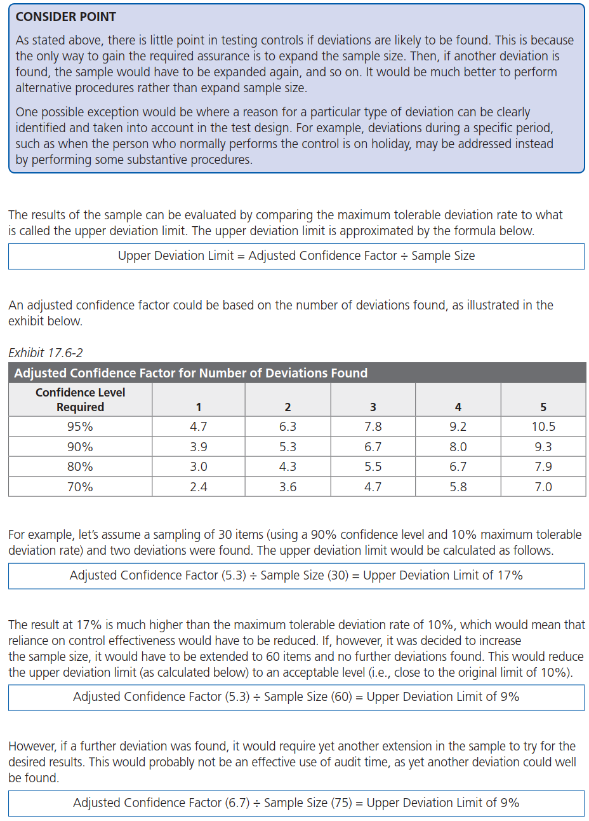
Pervasive Controls

Paragraph # | Relevant Extracts from ISAs
315.14 | The auditor shall obtain an understanding of the control environment. As part of obtaining this understanding, the auditor shall evaluate whether: (a) Management, with the oversight of those charged with governance, has created and maintained a culture of honesty and ethical behavior; and (b) The strengths in the control environment elements collectively provide an appropriate foundation for the other components of internal control, and whether those other components are not undermined by deficiencies in the control environment. (Ref: Para. A77–A87)

Testing of the pervasive controls that exist at the entity level tends to be more subjective (such as testing the commitment to competence or understanding of entity policies on acceptable behaviors) than testing specific transactional controls. Yet these controls collectively provide the appropriate foundation for the other components of internal control.

Transactional Controls — Attribute Sampling

Tests of controls provide evidence that a control is operating effectively throughout the period of reliance, which will be a specified period such as a year. Because transactional controls either operate effectively or not, it is not worth testing the operation of controls that could ultimately prove unreliable. Unreliable controls are those where there is a likelihood that deviation will be found. Sample sizes for tests of controls are often small because they are based on no exceptions being found. Otherwise, the sample sizes required would be much larger.
Attribute sampling is often used to test controls. This technique uses the smallest sample size capable of providing a specified chance of detecting a deviation rate that exceeds the tolerable rate of deviation.

Determining the Sample Size

If the auditor determines that internal control over compliance is effectively designed and implemented, he will plan the audit to support a low level of assessed control risk. This requires the auditor to plan to obtain a high level of assurance that controls operate as designed. Therefore, generally, samples for control tests are designed to achieve a 90 percent to 95 percent confidence level. Because there are typically few other procedures that provide evidence of the effectiveness of controls, the sample size table reproduced below is designed to provide a high level of assurance. The following table provides suggested minimum samples sizes for very and moderately significant controls with limited to higher inherent risk of material noncompliance in a major program for populations of 250 items or greater. The suggested minimum sample sizes are designed to provide sufficient appropriate audit evidence that controls are operating effectively in many audit testing situations. However, auditors may need to use professional judgment to determine if larger sample sizes are warranted in order to obtain sufficient appropriate audit evidence that controls are functioning in their particular circumstances.

 |  | Control Testing Sample Size Table
 |  | Significance of Control and Inherent Risk of Compliance Requirement | Minimum Sample Size
 |  |  | 0 deviations expected
 |  | Very significant and higher inherent risk | 60
 |  | Very significant and limited inherent risk | 40
 |  | or
 |  | moderately significant and higher inherent risk
 |  | Moderately significant and limited inherent risk | 25

The sample sizes in the table above are based on an expectation of zero deviations in the sample and a high level of assurance. ▪ If testing discovers no deviations, then a high degree of assurance is achieved that the control is being performed at an acceptable level to be effective. ▪ When more deviations are encountered than were planned for, the auditor has not met the planned audit objective.

The risk of material noncompliance consists of inherent risk and control risk. The assurance required from a compliance sample and, therefore, the determination of the minimum compliance sample size, depends on the risk of material noncompliance remaining after other audit procedures (for example, risk assessment procedures, substantive analytical procedures, tests of individually important items) have been executed. If the auditor gathers evidence that controls over compliance are effective through tests of controls, and other audit procedures do not identify instances of noncompliance or identify specific heightened risk factors, and the auditor determines that additional testing via audit sampling is warranted, it is likely the remaining risk of material noncompliance would be low or moderate. Conversely, if tests of controls identify weaknesses in the controls over compliance, or other audit procedures identify instances of noncompliance or identify specific heightened risk factors, it may lead the auditor to assess the risk of material noncompliance as high or moderate. The following table provides suggested minimum sample sizes associated with high, moderate, and low remaining risk of material noncompliance for populations of 250 items or greater. The remaining risk of material noncompliance is an indicator of the desired level of assurance. A high remaining risk of material noncompliance indicates that a high level of assurance is desired to meet the audit objective.

 |  | Compliance Testing Sample Size Table
 |  | Desired Level of Assurance (Remaining Risk of Material Noncompliance) | Minimum Sample Size
 |  |  | 0 deviations expected
 |  | High | 60
 |  | Modarate | 40
 |  | Low | 25

Although the minimum sample sizes suggested in the table often provide the appropriate extent of testing, auditors may use professional judgment to determine if larger sample sizes are warranted in order to obtain sufficient appropriate audit evidence in particular circumstances. Depending on the nature of the compliance requirement, the results of other procedures performed during the audit, and the risks and complexities of the sampling population, there may be situations when larger sample sizes would be more appropriate than the proposed minimum sample sizes. Each type of compliance requirement tested should be evaluated separately for purposes of determining sample size.

Control Procedures that Operate Less than Daily

For selecting samples where the control does not operate daily, the following guidelines may be of assistance. However, the actual sample sizes used should always be based on professional judgment. The following table provides suggested minimum sample sizes in testing small populations subject to controls and compliance requirements. Small populations are defined as populations of fewer than 250 items.

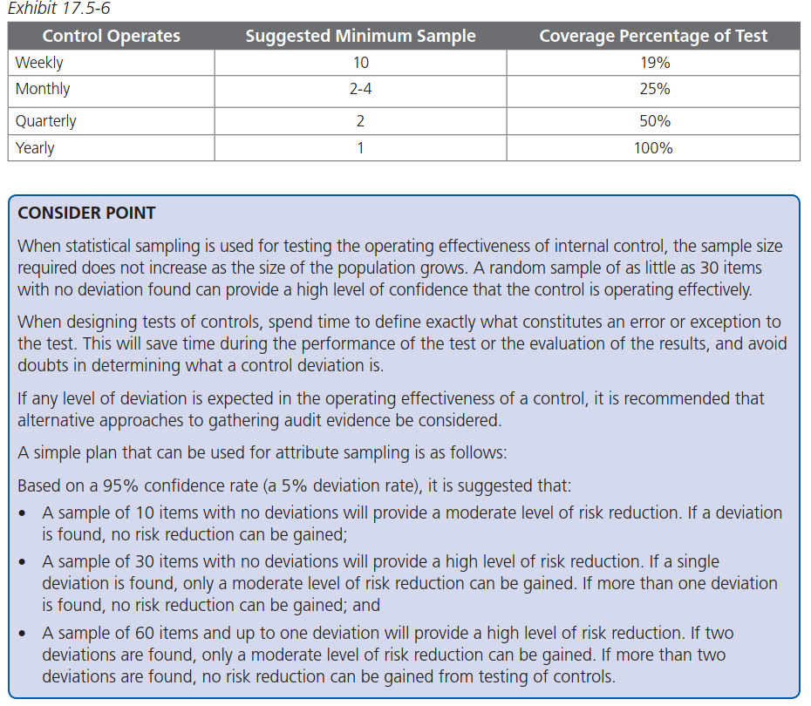
 |  |  | Evaluating Deviations

